2 Lagrange
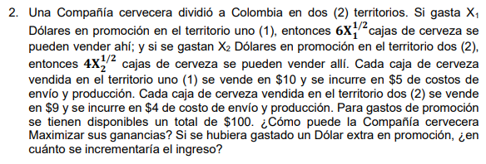

 | X1: Dólares en promoción en el territorio 1
 | X2: Dólares en promoción en el territorio 2

 | Territorio 1 |  | Territorio 2
 | Ganancia de cada caja | 10.00 € | Ganancia de cada caja | 9.00 €
 | Costo de envio y producción | 5.00 € | Costo de envio y producción | 4.00 €
 | Ganancia total | 5.00 € | Ganancia total | 5.00 €

 | MAX Z = 5*6√x1 + 5*4√x2

 | C.S.R X1 + X2 = 100

 | L = 30√x1 + 20√x2 + λ(100-x1-x2)

 | L/x1 = 15/√x1 - λ = 0
 | L/x1 = 10/√x2 - λ = 0
 | L/λ = 100 - x1 -x2

 | SOLUCIÓN

 | λ = 15/√x1
 | λ = 10/√x1

 | 15/√x1 = 10/√x1 x2 = 4/9 x1
 | 100 - x1 - 4/9 x1 = 0 x1 = 900/13 = 69,2307692
 | x2 = 4/9 (900/13) = 3600/117 = 400 /13= 30,7692308

 | Evaluado en la F.O tenemos que | MAX Z = 360,55

Respuesta 1 | La compañía cervecera maximiza las ganancias si invirte 69,23 dólares en
 | promoción en el territorio 1 y 30,76 dólares en promoción en el territorio 2

Respuesta 2 | Con 1 dólar más en promoción | MAX Z = 364,14
 | El ingreso se veria incrementado en 3,58 dólares

4 Metodo-Grafico
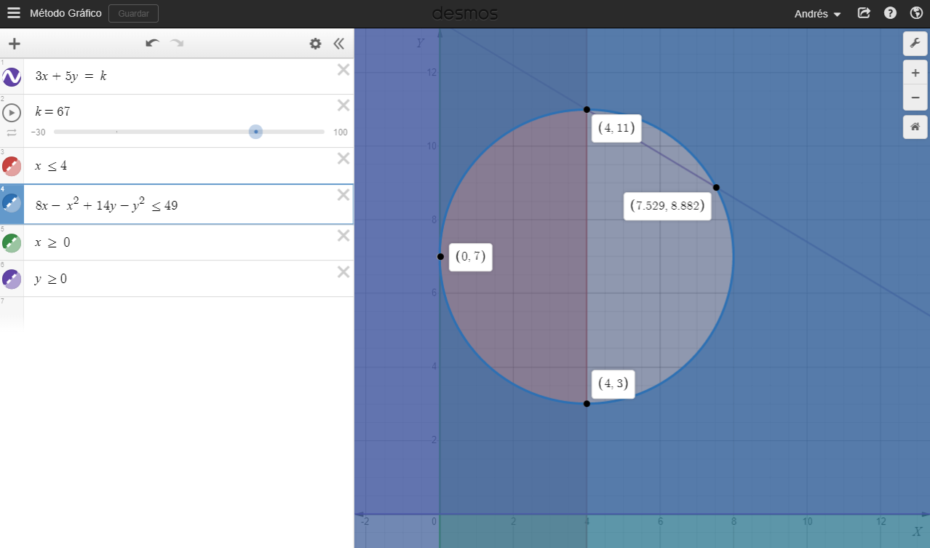
MAXIMIZAR | Z = 3X + 5Y

C.S.R | X <= 4
 | 8X - X^2 + 14Y -Y^2 <= 49
 | X, Y >= 0

El problema exige que todas sus variables sean positivas, luego, sólo se consideran las parejas de puntos (X ,Y) que se encuentren en el primer cuadrante. La función objetivo y la primera restricción son una línea recta, la segunda restriccion es una circunferencia con el foco fuera del origen. Cada una de las restricciones se tabula, se gráfica y se identifica su área de soluciones factible. Interceptando todas las áreas individuales de las restricciones, identificamos el área de soluciones factibles para el problema

6 Deterministico
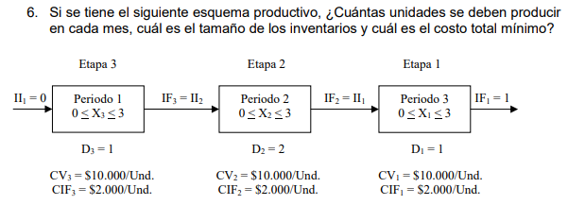

Etapa 1 | Periodo 3
II | X = 1 | x= 2 | f* | x*
0 | NF | 22 | 22 | 2
1 | 12 | NF | 12 | 1

Etapa 2 | Periodo 2
II | x= 0 | x = 1 | x = 2 | x = 3 | f* | x*
0 | NF | NF | 42 | 44 | 42 | 2
1 | NF | 32 | 44 | NF | 32 | 1
2 | 22 | 24 | NF | NF | 22 | 1

Etapa 3 | Periodo 1
II | X = 1 | x= 2 | x=3 | f* | x*
0 | 52 | 54 | 56 | 52 | 1

 |  | Periodo 3 | Periodo 2 | Periodo 1 |  |  | COSTO TOTAL MINIMO | 52 000
 |  | 2 | 2 | 1

